CIFAR
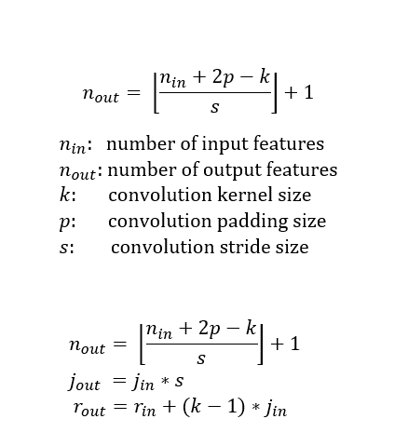
nin | k | p | s | nout | jin | jout | rin | rout
32 | 3 | 1 | 1 | 32 | 1 | 1 | 1 | 3
32 | 3 | 1 | 1 | 32 | 1 | 1 | 3 | 5
32 | 3 | 1 | 2 | 16 | 1 | 2 | 5 | 7

16 | 3 | 1 | 1 | 16 | 2 | 2 | 7 | 11
16 | 3 | 1 | 1 | 16 | 2 | 2 | 11 | 15
16 | 3 | 1 | 2 | 8 | 2 | 4 | 15 | 19

8 | 3 | 1 | 1 | 8 | 4 | 4 | 19 | 27
8 | 3 | 1 | 1 | 8 | 4 | 4 | 27 | 35
8 | 3 | 1 | 2 | 4 | 4 | 8 | 35 | 43

4 | 3 | 1 | 1 | 4 | 4 | 4 | 43 | 51
4 | 3 | 1 | 1 | 4 | 4 | 4 | 51 | 59
4 | 3 | 1 | 1 | 4 | 4 | 4 | 59 | 67
4 | 4 | 0 | 1 | 1 | 4 | 4 | 67 | 79

